Sheet1
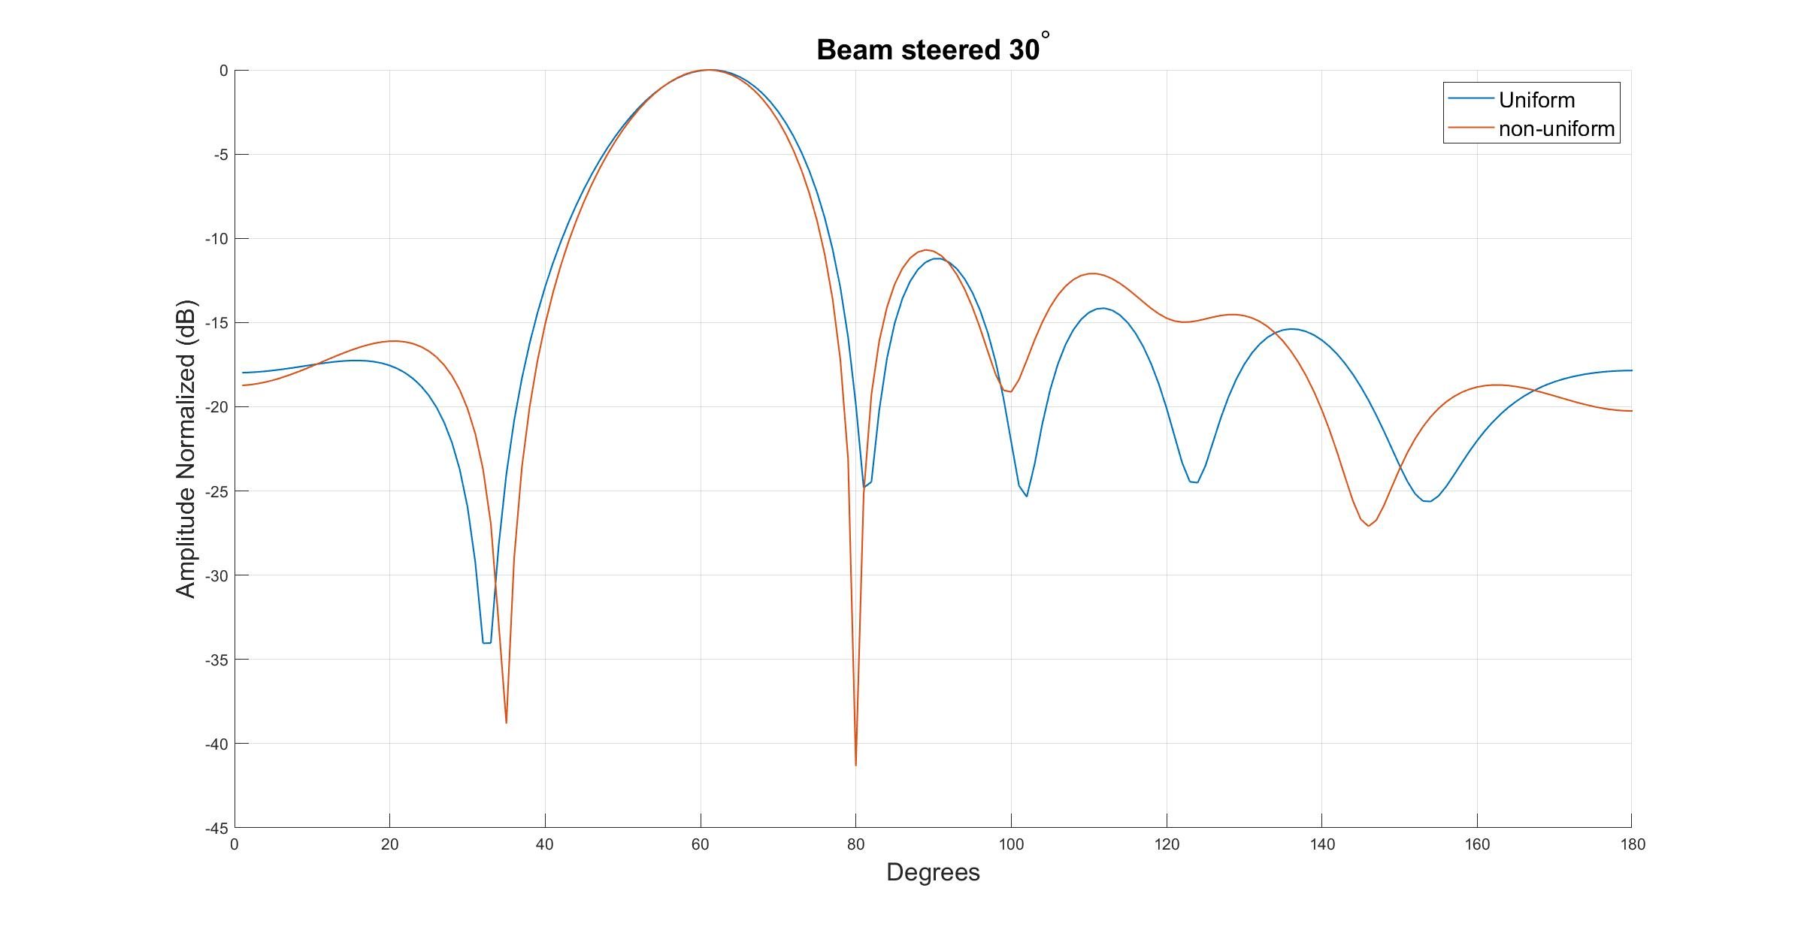
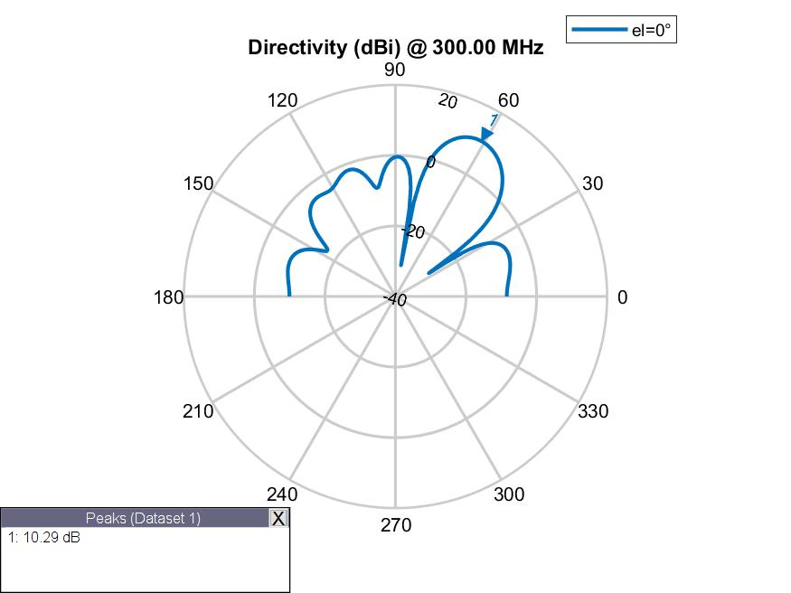

Spacing | 0.492 | 0.577 | 0.472 | 0.577 | 0.492
Phase | 245 | 136.3 | 53.8 | 311.5 | 210.3 | 123.9
Amplitude | 1 | 1 | 1 | 1 | 1 | 1
Fitness | -4.3698691429

 | S1 | S2 | S3
 | 0.45913305804 | 0.97956892529 | 0.90543512932
 | 0.45913305804 | 0.97956892529 | 0.90543512932
 | 0.45913305804 | 0.97956892529 | 0.90543512932
 | 0.91782968393 | 0.89456241742 | 0.50718077926
 | 0.91782968393 | 0.89456241742 | 0.50718077926
 | 0.91782968393 | 0.89456241742 | 0.50718077926
 | 0.91782968393 | 0.89456241742 | 0.50718077926
 | 0.91782968393 | 0.89456241742 | 0.50718077926
 | 0.91782968393 | 0.79174726114 | 0.50718077926
 | 0.391 | 0.638 | 0.562
 | 0.339 | 0.61061050767 | 0.535
 | 0.442 | 0.579 | 0.436
 | 0.442 | 0.579 | 0.436
 | 0.341 | 0.617 | 0.46
 | 0.456 | 0.515 | 0.374
 | 0.456 | 0.515 | 0.374
 | 0.514 | 0.59 | 0.429
 | 0.514 | 0.59 | 0.429
 | 0.514 | 0.59 | 0.429
 | 0.494 | 0.599 | 0.456
 | 0.494 | 0.599 | 0.456
 | 0.494 | 0.599 | 0.456
 | 0.494 | 0.599 | 0.456
 | 0.482 | 0.603 | 0.457
 | 0.434 | 0.573 | 0.467
 | 0.433 | 0.559 | 0.459
 | 0.433 | 0.559 | 0.459
 | 0.433 | 0.559 | 0.459
 | 0.433 | 0.559 | 0.459
 | 0.49 | 0.585 | 0.481
 | 0.49 | 0.585 | 0.481
 | 0.49 | 0.585 | 0.481
 | 0.49 | 0.585 | 0.481
 | 0.487 | 0.575 | 0.478
 | 0.487 | 0.575 | 0.478
 | 0.507 | 0.571 | 0.471
 | 0.487 | 0.575 | 0.478
 | 0.487 | 0.575 | 0.478
 | 0.487 | 0.575 | 0.478
 | 0.487 | 0.575 | 0.478
 | 0.487 | 0.575 | 0.478
 | 0.485 | 0.57 | 0.476
 | 0.485 | 0.57 | 0.476
 | 0.49 | 0.577 | 0.472
 | 0.488 | 0.576 | 0.472
 | 0.494 | 0.578 | 0.473
 | 0.494 | 0.578 | 0.473
 | 0.494 | 0.578 | 0.473
 | 0.494 | 0.578 | 0.473
 | 0.492 | 0.577 | 0.472
 | E1 | E2 | E3 | E4 | E5 | E6
 | 186 | 52 | 204 | 99 | 228 | 135
 | 186 | 52 | 204 | 99 | 228 | 135
 | 186 | 52 | 204 | 99 | 228 | 135
 | 181 | 347 | 172 | 122 | 318 | 191
 | 181 | 347 | 172 | 122 | 318 | 191
 | 181 | 347 | 172 | 122 | 318 | 191
 | 181 | 347 | 172 | 122 | 318 | 191
 | 181 | 347 | 172 | 122 | 318 | 191
 | 181 | 347 | 172 | 122 | 318 | 191
 | 235.9 | 185.5 | 71.4 | 299.3 | 299.4 | 126.2
 | 210 | 156.3 | 65.7 | 304.7 | 291.9 | 160
 | 214.2 | 148.8 | 66.7 | 305.5 | 283.2 | 124.6
 | 214.2 | 148.8 | 66.7 | 305.5 | 283.2 | 124.6
 | 210 | 156.3 | 65.7 | 304.7 | 251 | 127.3
 | 241.5 | 146 | 45.5 | 308 | 241 | 125.5
 | 241.5 | 146 | 45.5 | 308 | 241 | 125.5
 | 241.5 | 146 | 45.5 | 308 | 241 | 125.5
 | 241.5 | 146 | 45.5 | 308 | 241 | 125.5
 | 241.5 | 146 | 45.5 | 308 | 241 | 125.5
 | 241.5 | 146 | 45.5 | 308 | 241 | 125.5
 | 241.5 | 146 | 45.5 | 308 | 241 | 125.5
 | 241.5 | 146 | 45.5 | 308 | 241 | 92
 | 241.5 | 146 | 45.5 | 308 | 241 | 92
 | 241.5 | 146 | 45.5 | 308 | 241 | 92
 | 243.5 | 125.6 | 53 | 314.4 | 224 | 131
 | 243.5 | 125.6 | 53 | 314.4 | 224 | 131
 | 243.5 | 125.6 | 53 | 314.4 | 224 | 131
 | 243.5 | 125.6 | 53 | 314.4 | 224 | 131
 | 243.5 | 125.6 | 53 | 314.4 | 224 | 131
 | 243.5 | 125.6 | 53 | 314.4 | 224 | 131
 | 243.5 | 125.6 | 53 | 314.4 | 224 | 131
 | 243.5 | 125.6 | 53 | 314.4 | 224 | 131
 | 243.5 | 125.6 | 53 | 314.4 | 224 | 131
 | 243.5 | 125.6 | 53 | 314.4 | 224 | 131
 | 243.5 | 125.6 | 53 | 314.4 | 224 | 131
 | 233.2 | 139.8 | 41.5 | 309.5 | 239.6 | 118.7
 | 240.7 | 131 | 53.7 | 313.5 | 216 | 128.7
 | 240.7 | 131 | 53.7 | 313.5 | 216 | 128.7
 | 240.7 | 131 | 53.7 | 313.5 | 216 | 128.7
 | 240.7 | 131 | 53.7 | 313.5 | 216 | 128.7
 | 240.7 | 131 | 53.7 | 313.5 | 216 | 128.7
 | 240.7 | 131 | 53.7 | 313.5 | 216 | 128.7
 | 240.7 | 131 | 53.7 | 313.5 | 216 | 128.7
 | 240.7 | 131 | 53.7 | 313.5 | 216 | 128.7
 | 240.7 | 131 | 53.7 | 313.5 | 216 | 128.7
 | 240.7 | 131 | 53.7 | 313.5 | 216 | 128.7
 | 240.7 | 131 | 53.7 | 313.5 | 216 | 128.7
 | 239.8 | 133.7 | 53.8 | 312.5 | 213.2 | 126.3
 | 239.8 | 133.7 | 53.8 | 312.5 | 213.2 | 126.3
 | 245 | 136.3 | 53.8 | 311.5 | 210.3 | 123.9

